상품제안서
제로 웨이스트 대나무 칫솔통 대나무 칫솔 페리오 치약 세트 | 상품코드: F25943

 |  |  |  |  |  |  | 02-412-0044 | www.easy1.co.kr
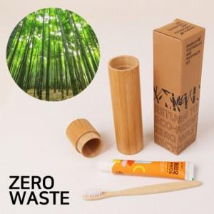

【상세/제작정보】 | 인쇄,스티커,포장 별도문의 ※ 구성품의 색상 및 종류 모두 혼재(랜덤)되어 발송되며 선택불가 입니다. ※ 대나무 제품 특성상 자연 재료를 사용하므로 각 제품마다 모양과 무늬, 색상, 밝기 등이 다를 수 있습니다.

【인쇄/포장옵션】 | 실크 / 포장지포장

【공급단가】 | 수량 | 200~ | 500~ | 1,000~ | 3,000~ | 5,000~
*VAT별도 | 단가 | 3,250원 | 3,190원 | 3,120원 | 3,040원 | 2,980원

【상품 URL】 | https://dev.easy1.co.kr:443/src/goods_detail.php?gdno=25943

